案件概要
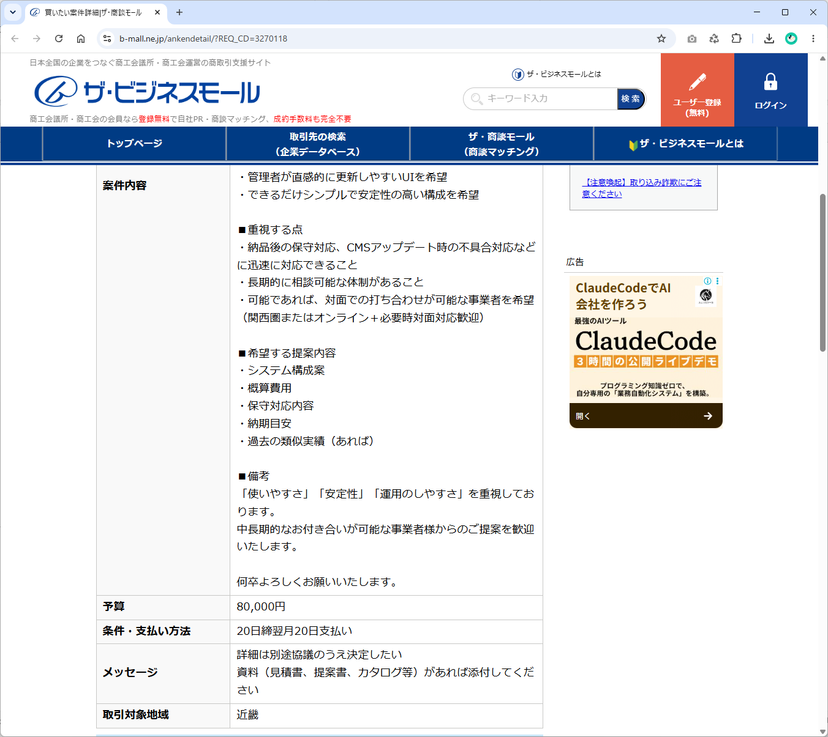
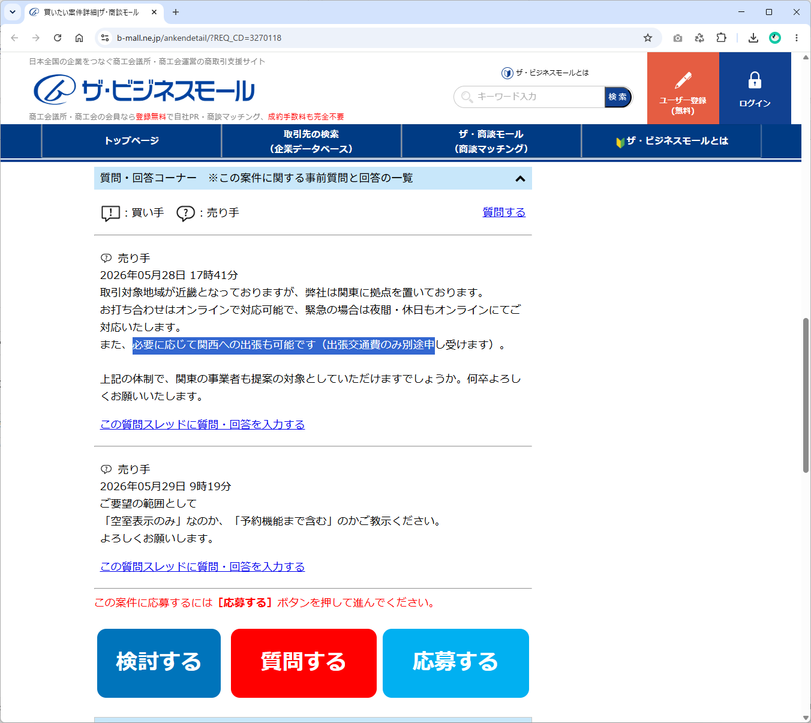
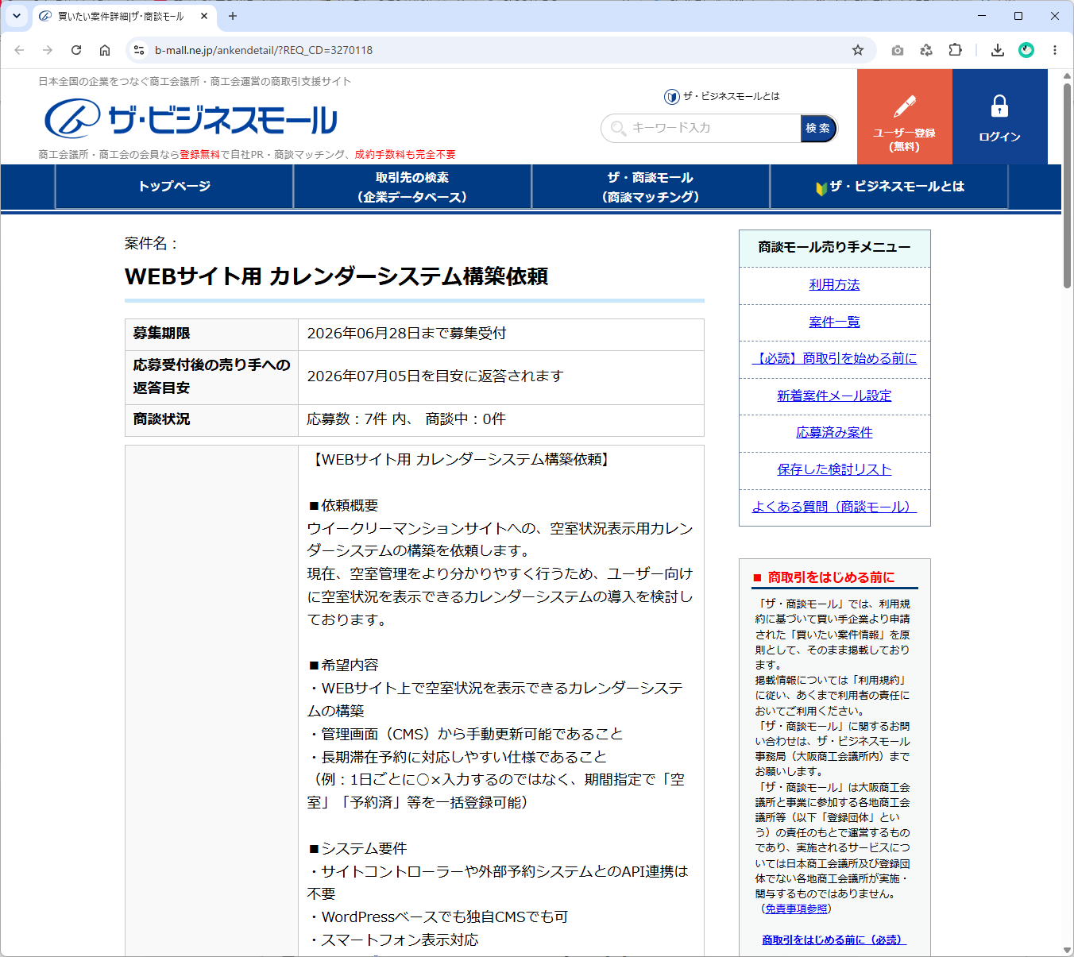

【WEBサイト用 カレンダーシステム構築依頼】 ■依頼概要 ウイークリーマンションサイトへの、空室状況表示用カレンダーシステムの構築を依頼します。 現在、空室管理をより分かりやすく行うため、ユーザー向けに空室状況を表示できるカレンダーシステムの導入を検討しております。 ■希望内容 ・WEBサイト上で空室状況を表示できるカレンダーシステムの構築 ・管理画面（CMS）から手動更新可能であること ・長期滞在予約に対応しやすい仕様であること （例：1日ごとに○×入力するのではなく、期間指定で「空室」「予約済」等を一括登録可能） ■システム要件 ・サイトコントローラーや外部予約システムとのAPI連携は不要 ・WordPressベースでも独自CMSでも可 ・スマートフォン表示対応 ・管理者が直感的に更新しやすいUIを希望 ・できるだけシンプルで安定性の高い構成を希望 ■重視する点 ・納品後の保守対応、CMSアップデート時の不具合対応などに迅速に対応できること ・長期的に相談可能な体制があること ・可能であれば、対面での打ち合わせが可能な事業者を希望 （関西圏またはオンライン＋必要時対面対応歓迎） ■希望する提案内容 ・システム構成案 ・概算費用 ・保守対応内容 ・納期目安 ・過去の類似実績（あれば） ■備考 「使いやすさ」「安定性」「運用のしやすさ」を重視しております。 中長期的なお付き合いが可能な事業者様からのご提案を歓迎いたします。 何卒よろしくお願いいたします。

AI料金について
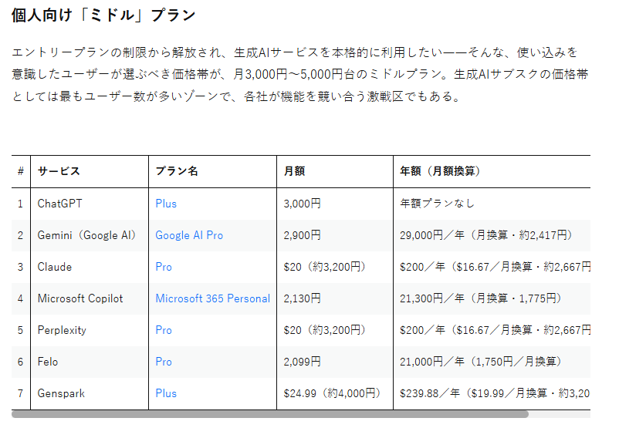

6/1時点でこのプランを選択している

メモ１
Node.js の使用
 |  |  |  |  |  |  |  |  |  | だめ！
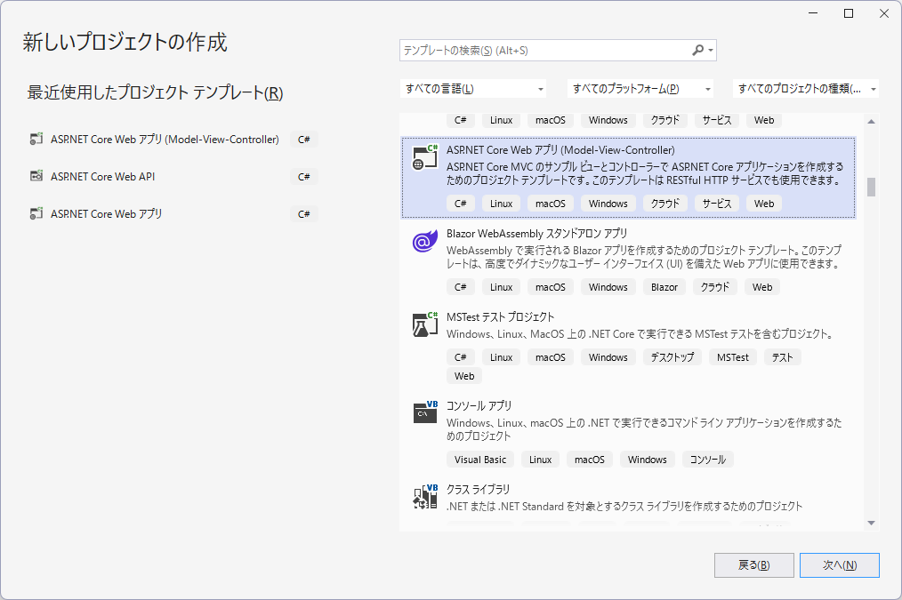
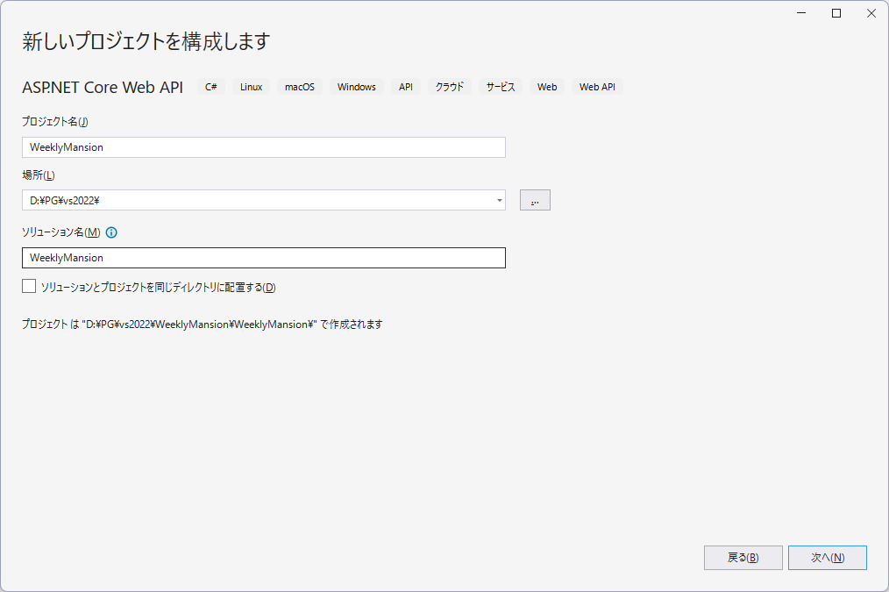

 |  |  |  |  |  | 選択！

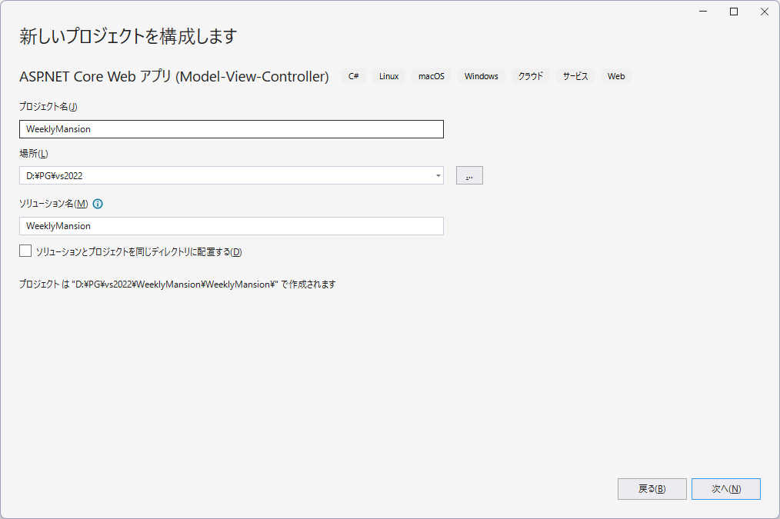
 |  |  |  |  |  |  | デフォルトの設定でOK！

 |  |  |  |  |  |  | WeeklyMansion

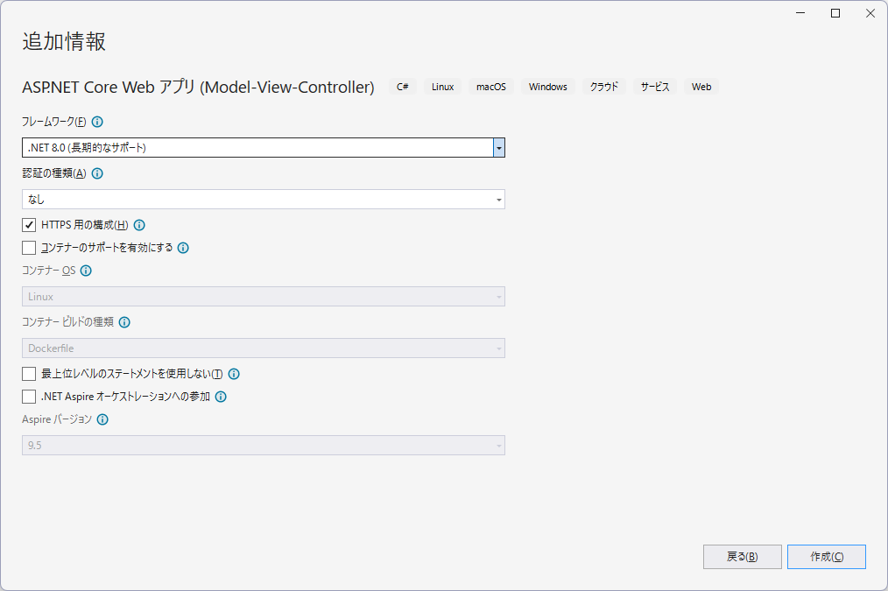

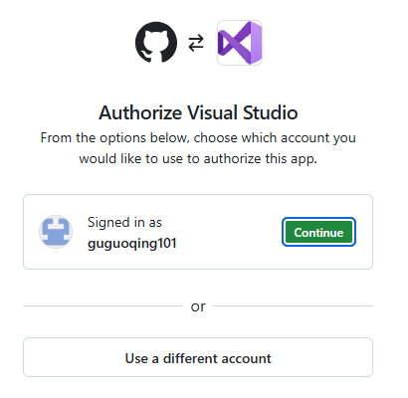

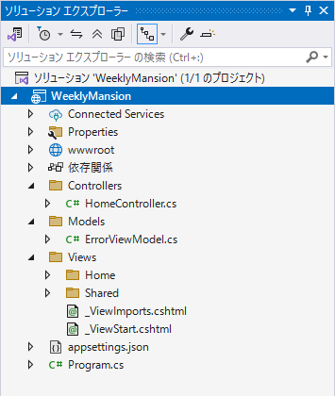
 |  |  |  | 「依存関係」→「NuGetパッケージの管理」をクリック |  |  |  |  | 追加されたことを確認
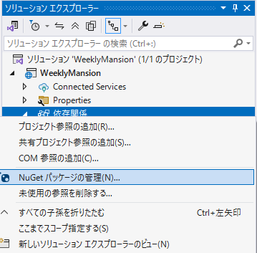
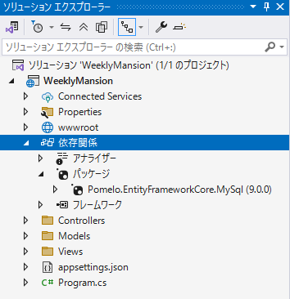

「Pomelo.EntityFrameworkCore.MySql」で検索、クリック、「インストール」ボタンをクリック

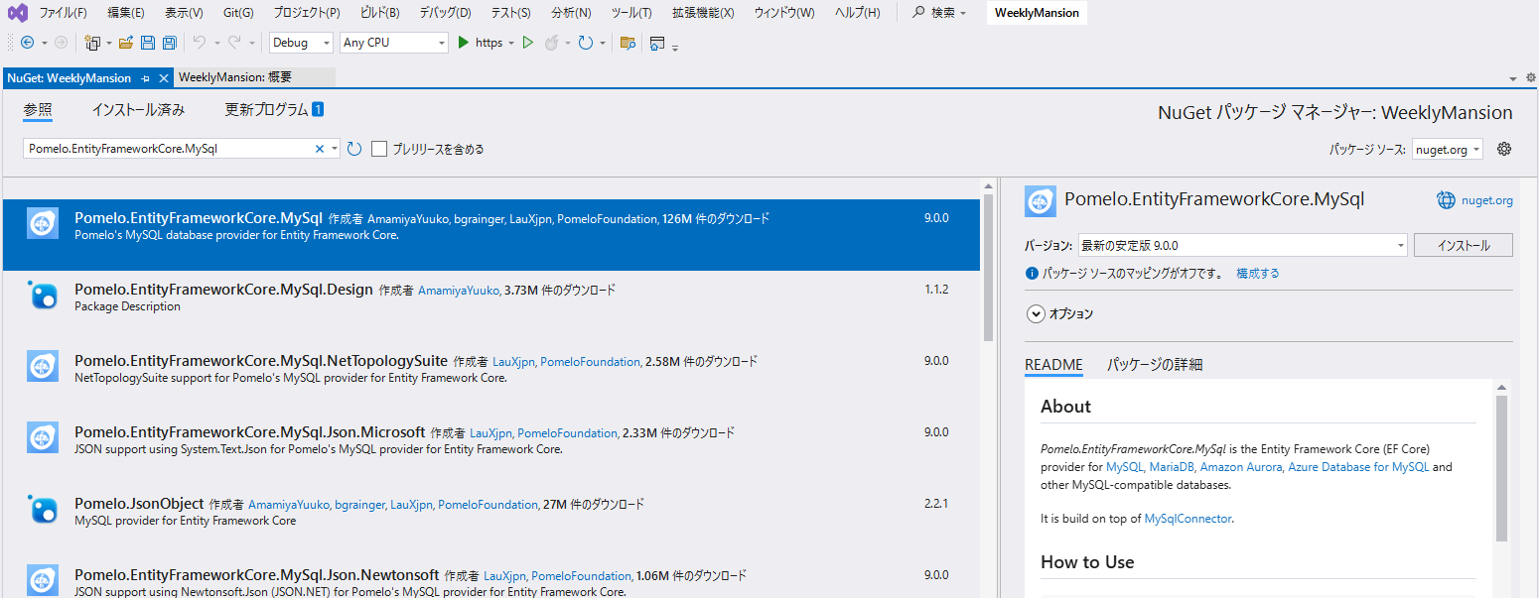

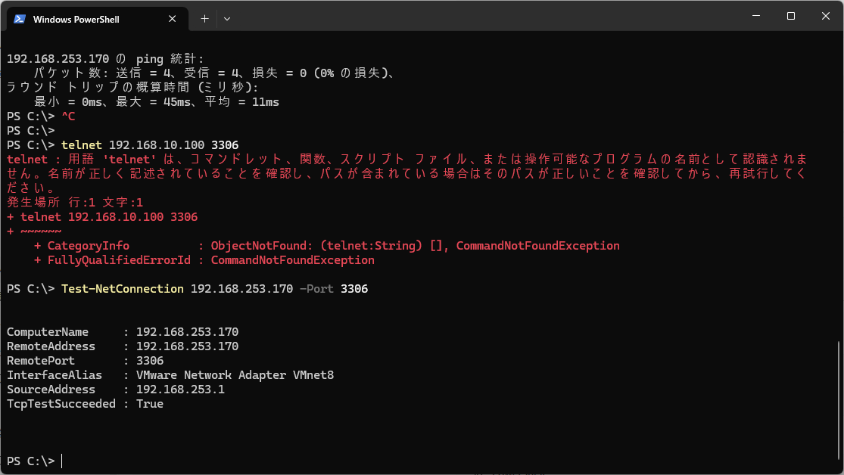

 |  |  |  |  |  |  |  | 確認：
 |  |  |  |  |  |  |  | Test-NetConnection 192.168.10.100 -Port 3306

 |  |  |  |  |  |  |  | 接続OK！

「appsettings.json」※青字は追加の文字列である
{
"ConnectionStrings": {
"MySqlConnection": "server=192.168.253.170;port=3306;database=gudb;user=gu;password=gu#AlmaLinux9.5;"
},

"Logging": {
"LogLevel": {
"Default": "Information",
"Microsoft.AspNetCore": "Warning"
}
},
"AllowedHosts": "*"
}

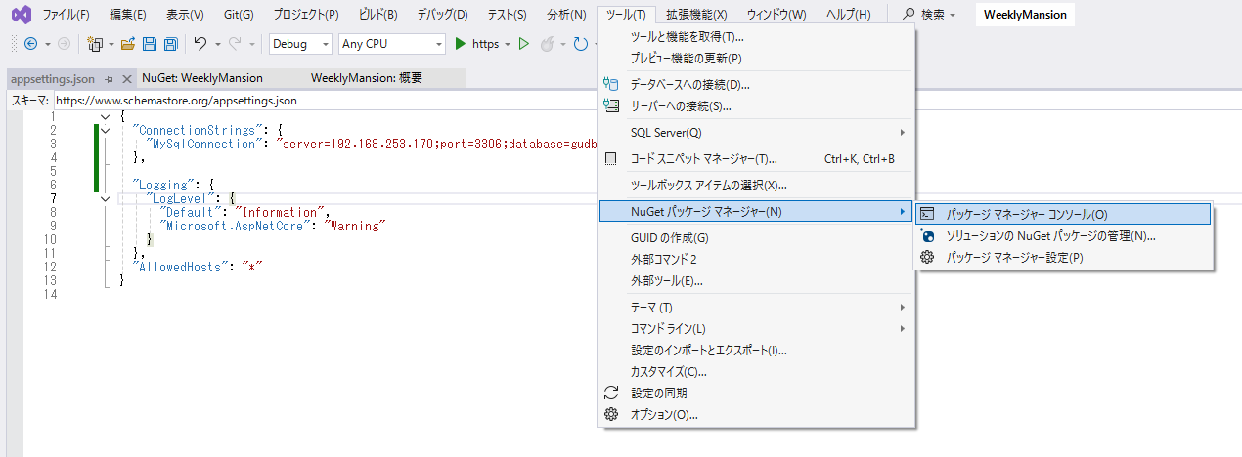

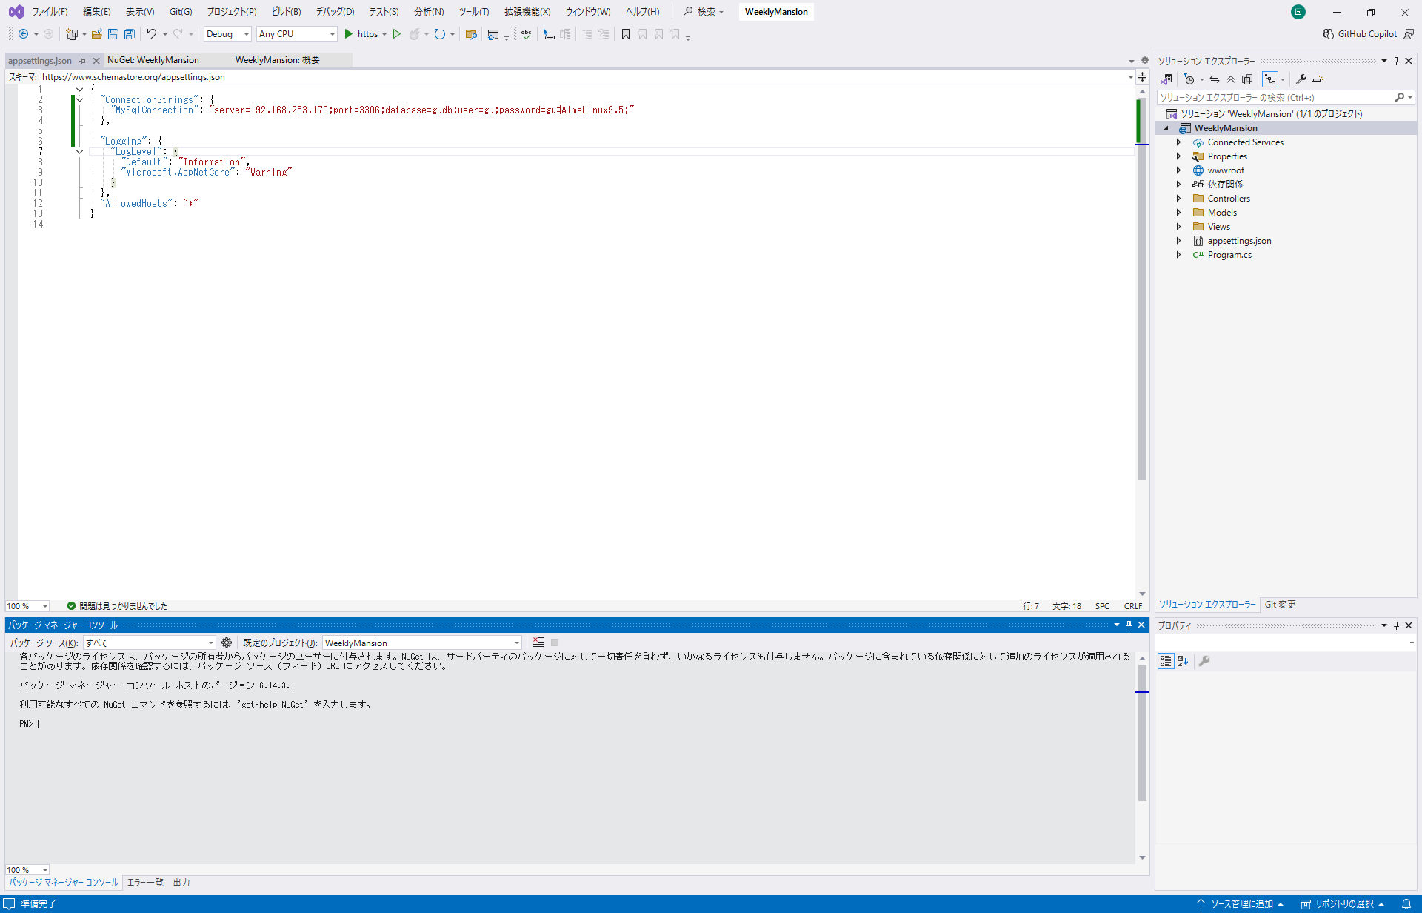

※上記のコマンドラインにていろいろ作成できる
例：
Get-Package |  | →パッケージ一覧確認
 | ※最初は何もない
Install-Package Pomelo.EntityFrameworkCore.MySql |  |  |  |  | 「Pomelo.EntityFrameworkCore.MySql」のインストール
Install-Package Microsoft.EntityFrameworkCore.Tools -Version 9.0.0 |  |  |  |  | 「Microsoft.EntityFrameworkCore.Tools」のインストール

Get-Package |  | →もう一度確認
 | Id Versions ProjectName
 | -- -------- -----------
 | Pomelo.EntityFrameworkCore.MySql {9.0.0} WeeklyMansion
 | Microsoft.EntityFrameworkCore.Tools {10.0.8} WeeklyMansion

Add-Migration InitialCreate |  |  | →マイグレーション初期化
Update-Database |  |  | →テーブルの作成

